表紙
Web API のスキーマ駆動開発を Spring Boot で体験しましょう。
API 設計と Spring Boot での実装の両方を学ぶことができる講座です。
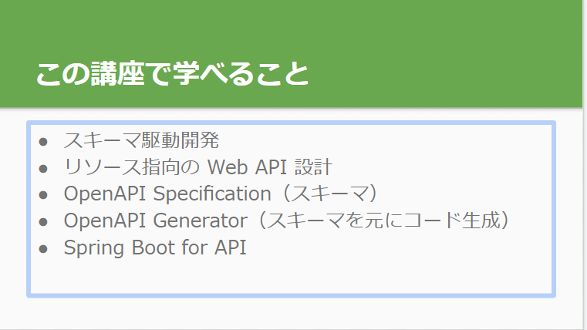

https://docs.google.com/presentation/d/1-x6QdqvkLDc4SWyz38Y_R6uUWZNFsSZswKQYNewmYpI/edit#slide=id.g1217ccd29cd_1_0

スキーマテストサイト
https://editor.swagger.io/?url=https://gist.githubusercontent.com/mathis-m/77c8c182d56c502d1d9872f5915f3586/raw/68514168d7df620d81a32ef7c4304bf0b3886294/i2aBmDtqYU.txt

タスク削除 API
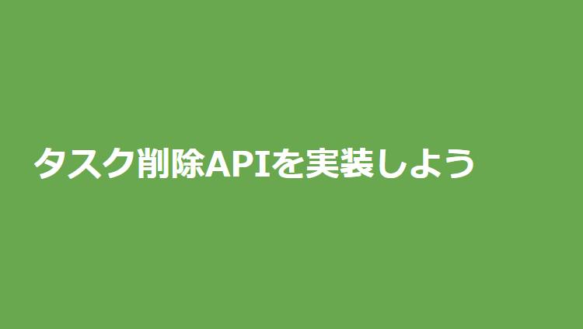
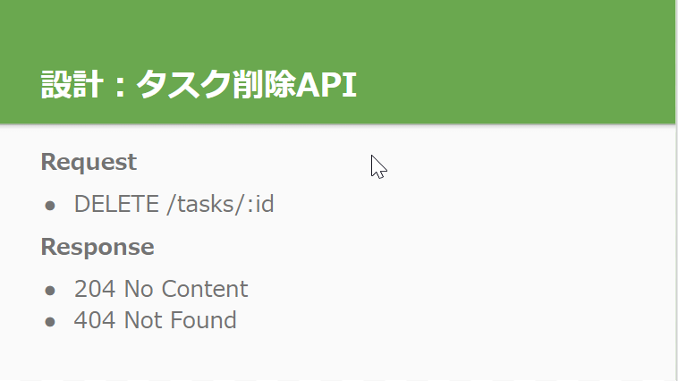
セクション9: タスク削除 API を実装しよう

No Content
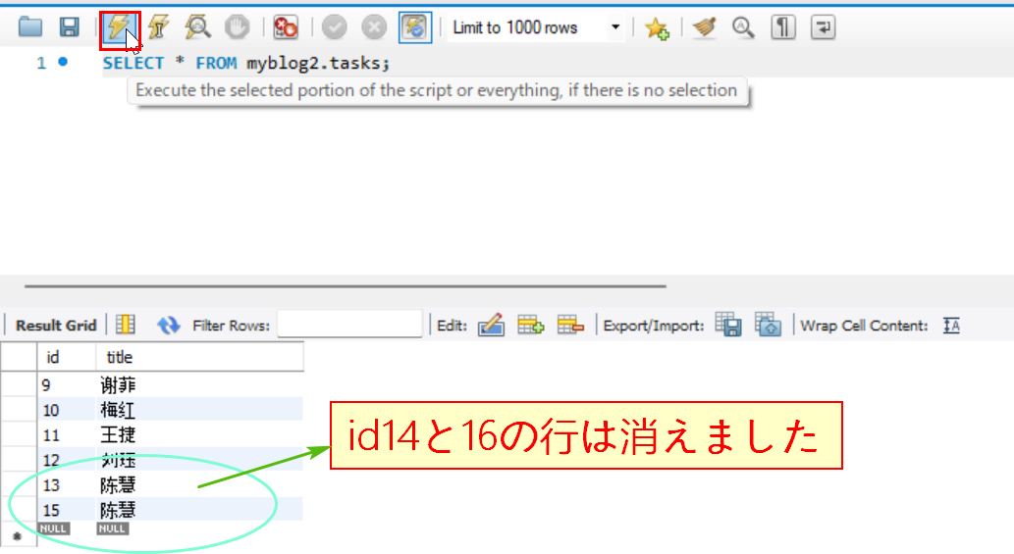
204 No Content
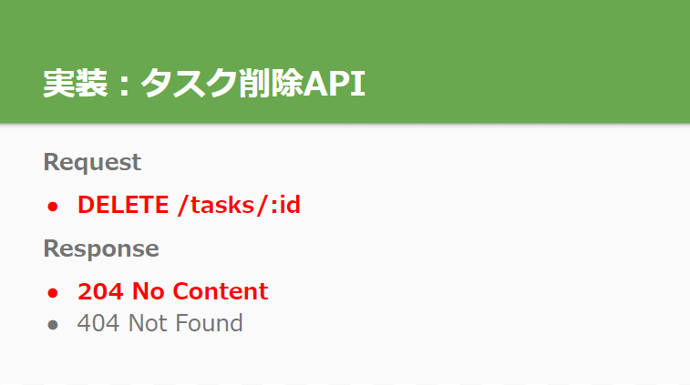

204 No Content：スキーマ
画面はpaths: > /tasks/{taskId}: まで移動してエンドポイントを追加する
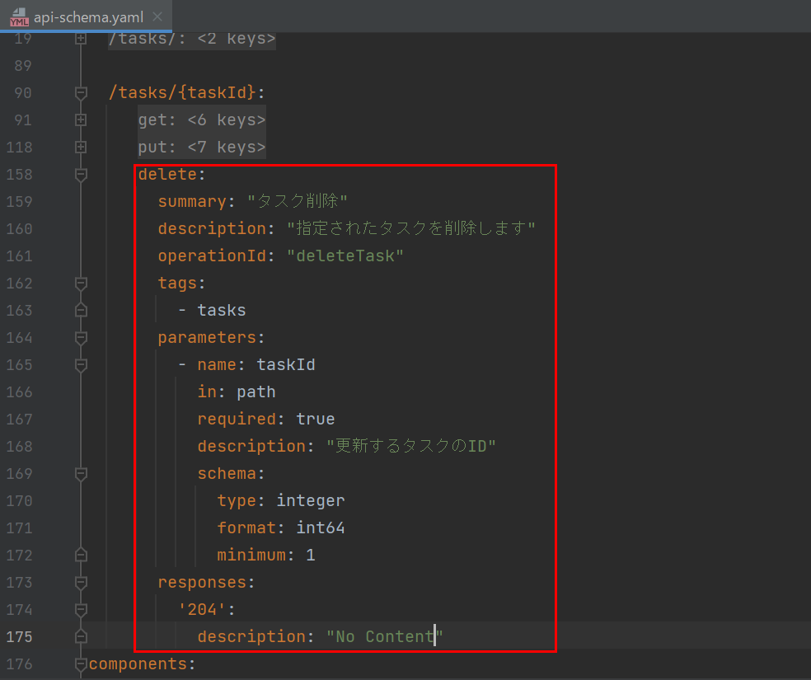

APIドキュメントを生成する
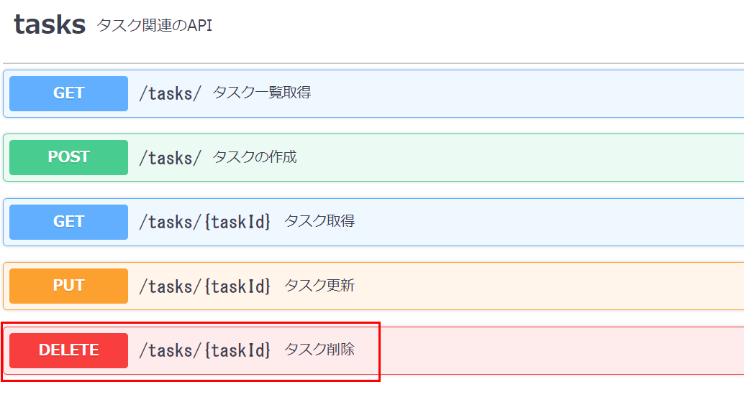

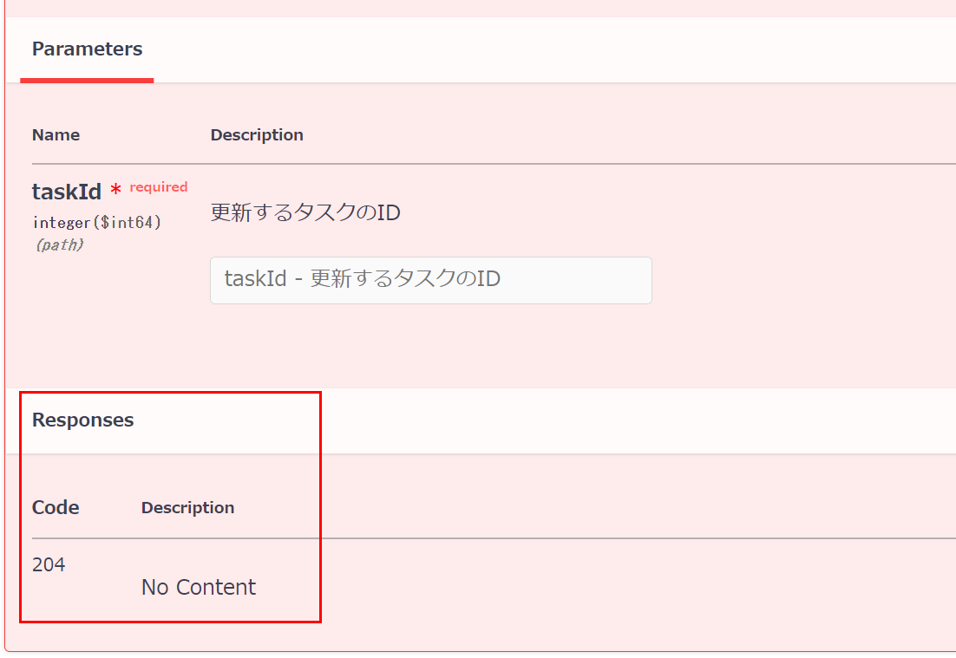

204 No Content：Controller
task buildSpringServerでコード自動生成を実行する
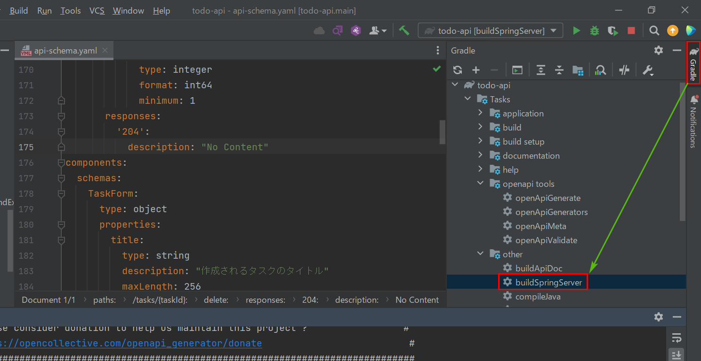

todoapi/controller/task/TaskControllerを開いてオバーライト・メッソドを追加していきましょう
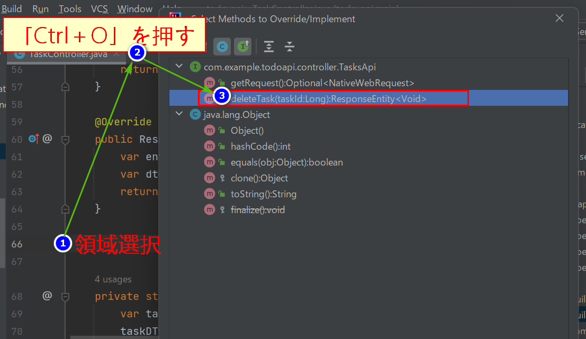

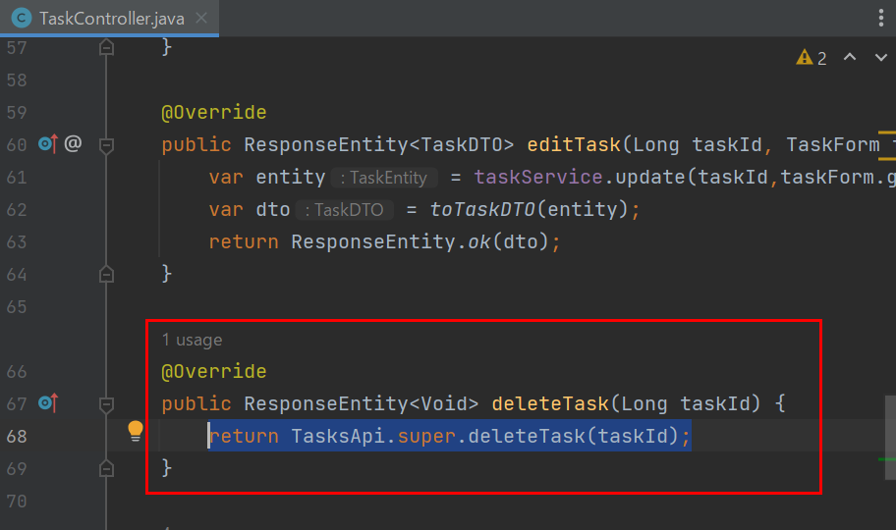

戻り値を変更します

TodoApiApplicationを再起動してPostmanでテストします
Postmanで新しいタグを開き、模擬削除を実行して成功しました！
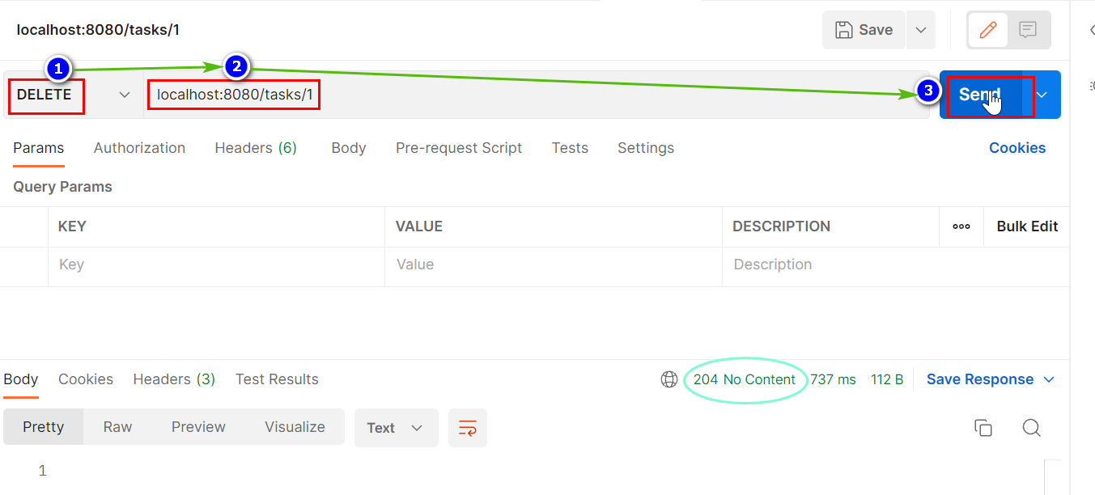

204 No Content：Service + Repository
まずはtodoapi/controller/task/TaskControllerのdeleteTaskメッソドを修正していきましょう
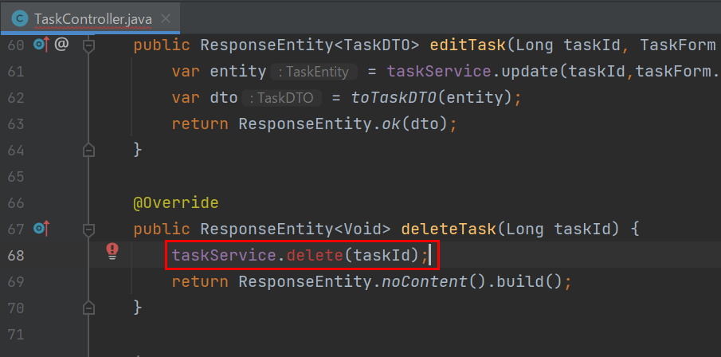

TaskServiceのdeleteメッソドを補っていきます
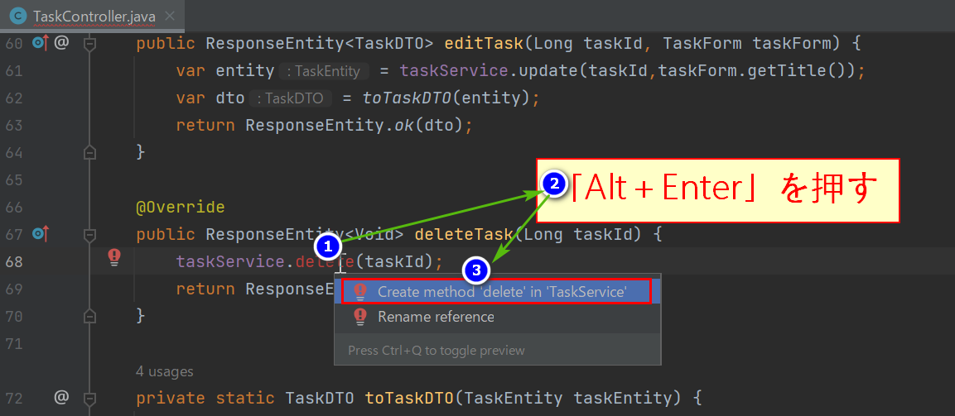

TaskServiceへ自動遷移する
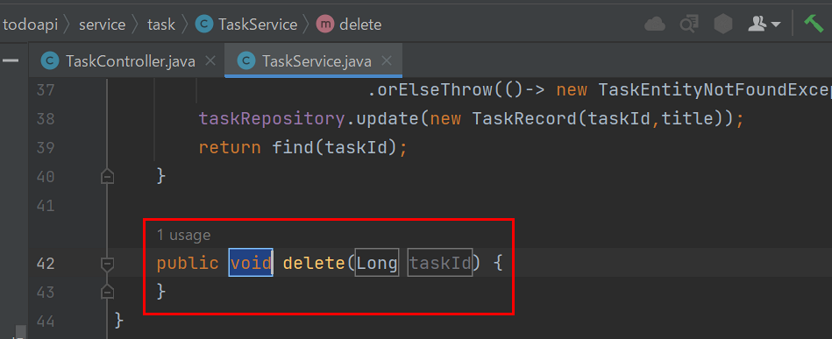

TaskRepositoryのdeleteメッソドを補っていきます
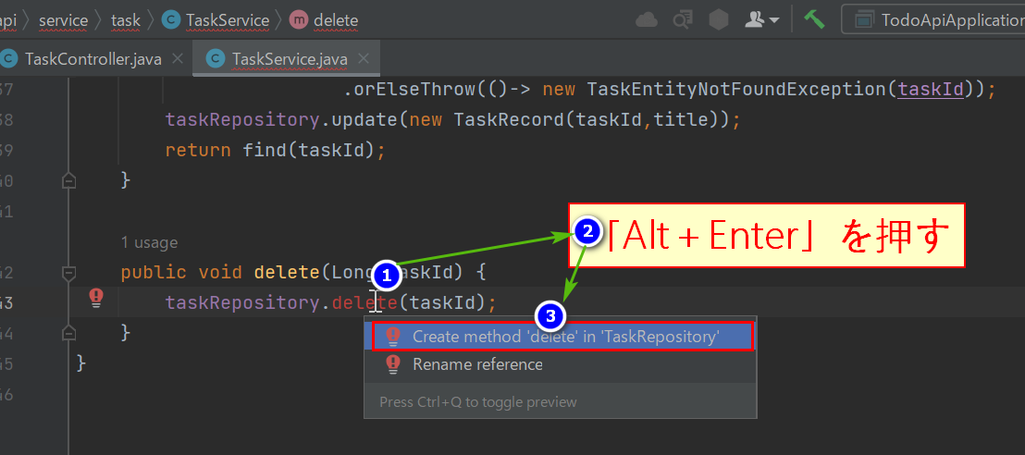

TaskRepositoryへ自動遷移する
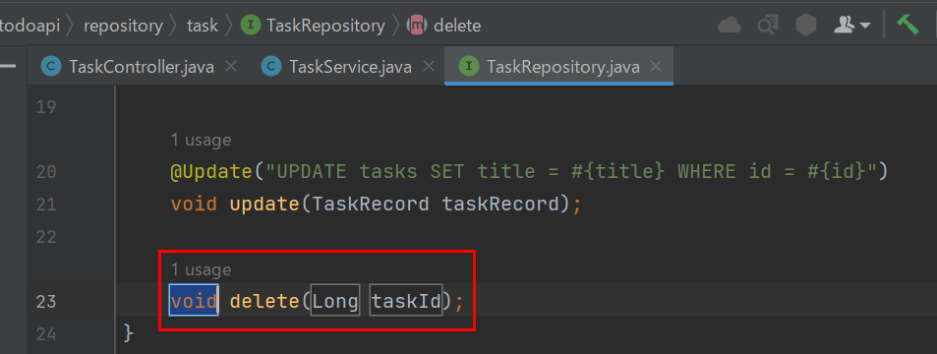

TodoApiApplicationを再起動してPostmanでテストします
①まずはデータベースを確認して、今回削除したいのはid14、16内容です
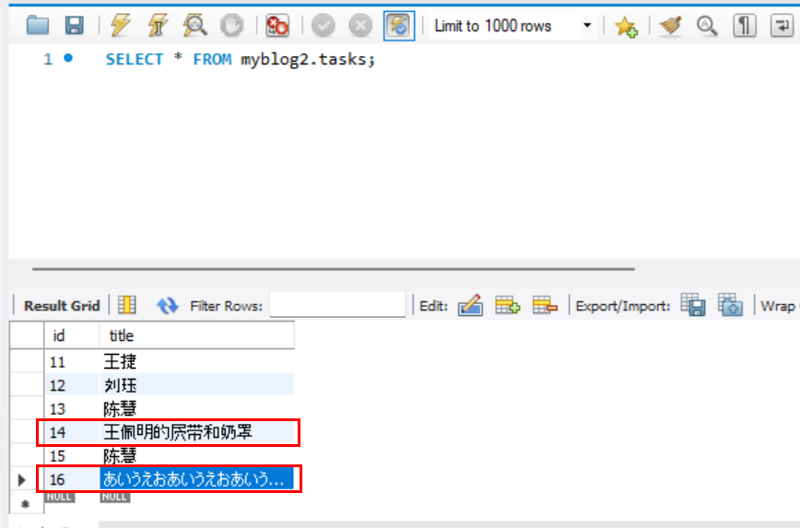

②Postmanでid16の内容を確認します
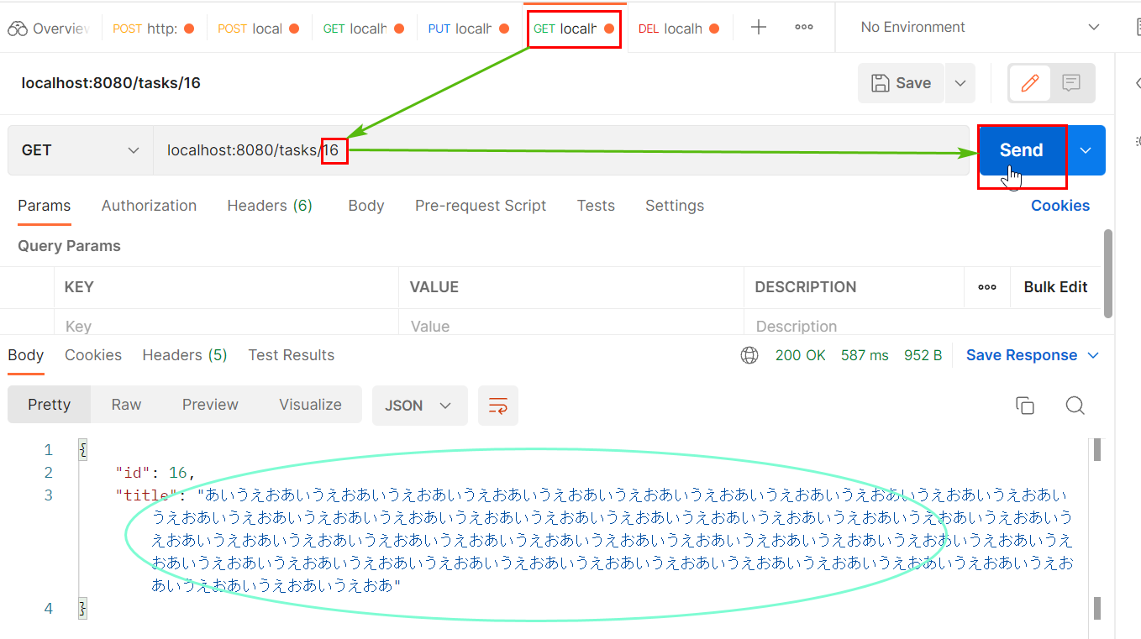

③削除成功しました！
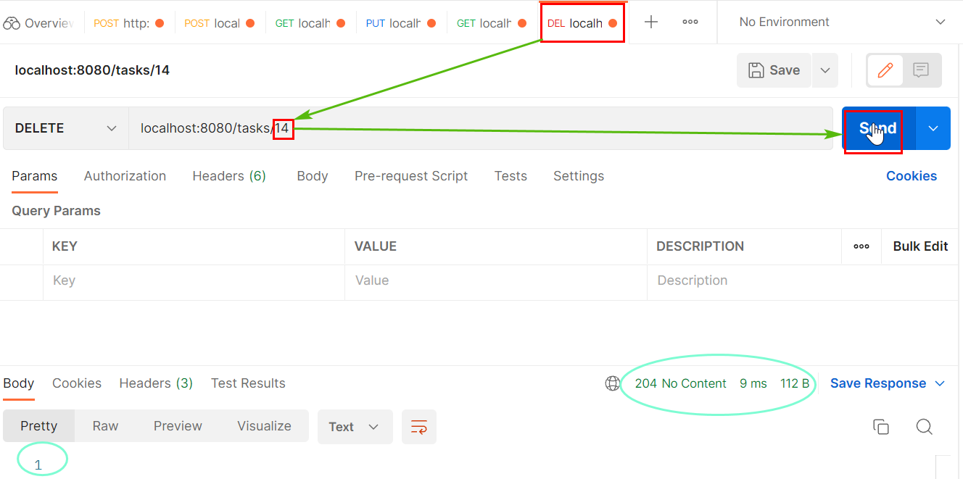

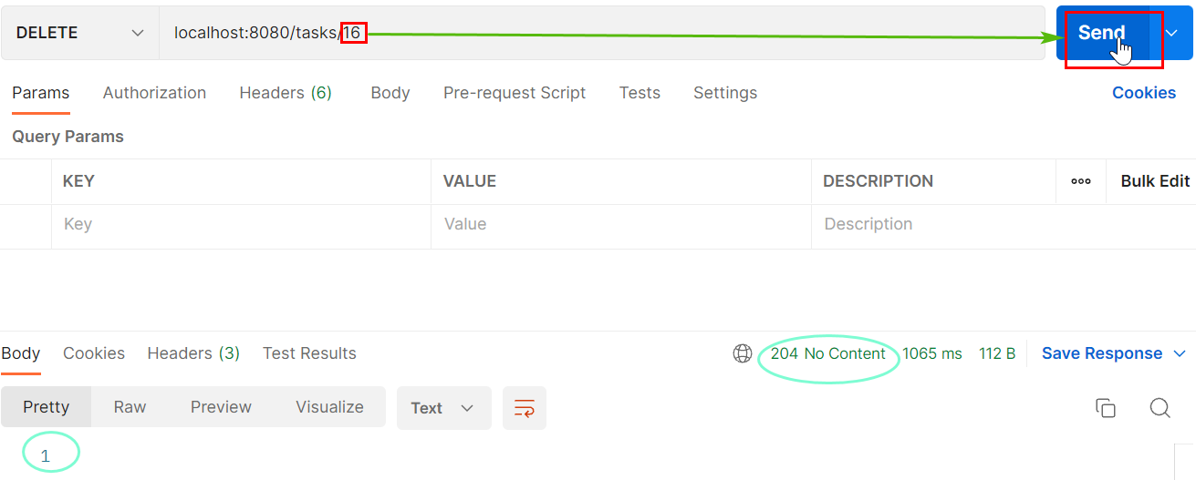

④Postmanでid16と14の内容を確認します
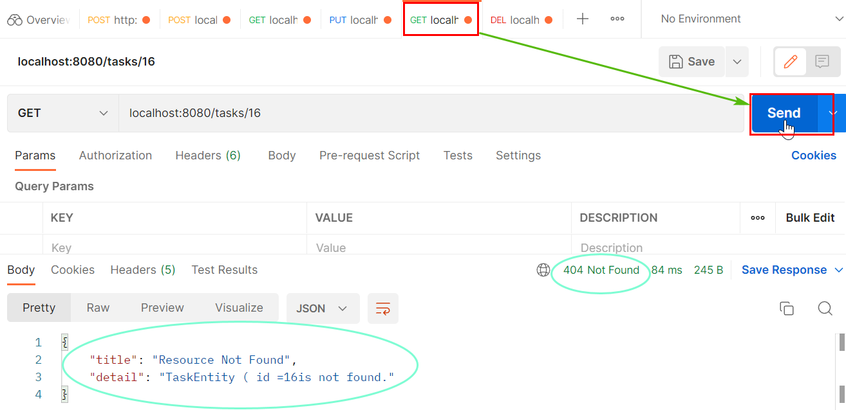

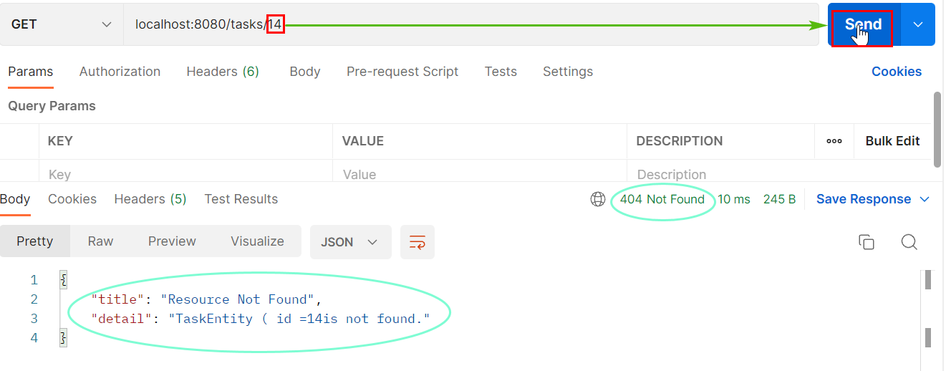

⑤データベースでid14、16内容を確認します

404 Not Found
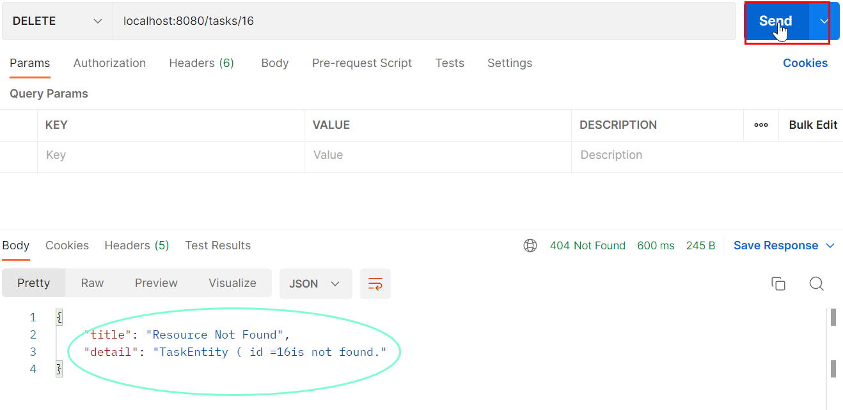
404 Not Found
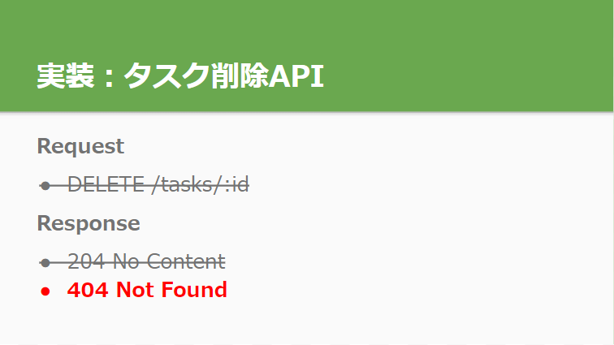

404 Not Found：スキーマ
画面はpaths: > /tasks/{taskId}: > delete: > responses:まで移動してエンドポイントを追加する
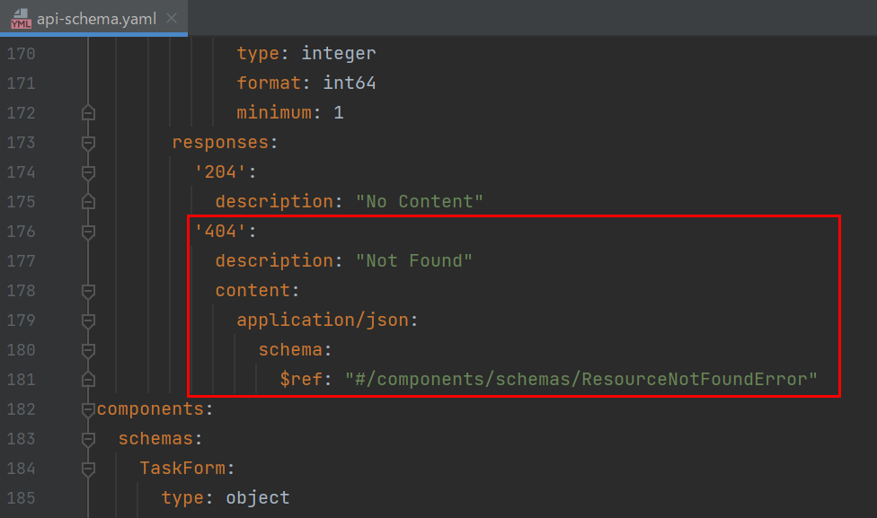

APIドキュメントを生成する
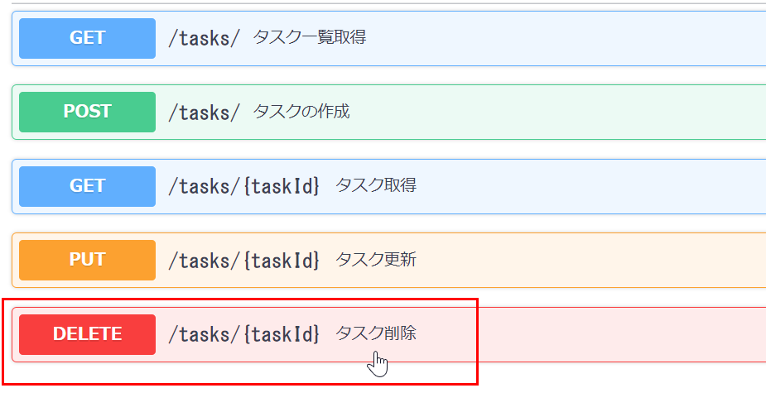

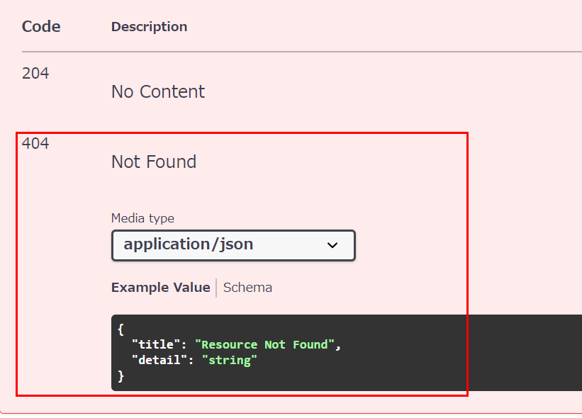

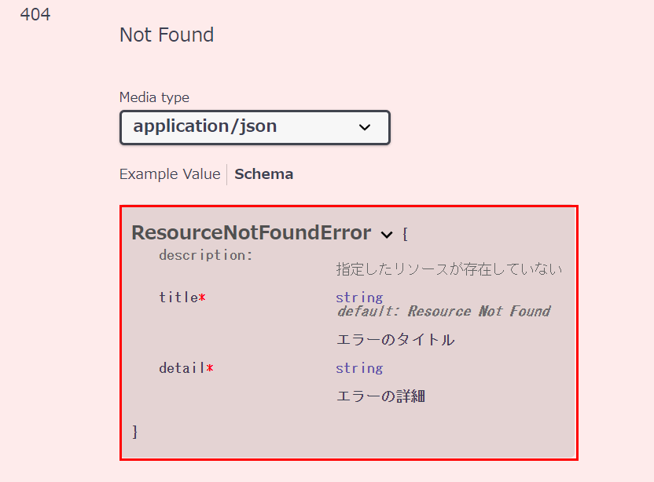

404 Not Found：Service
task buildSpringServerでコード自動生成を実行する
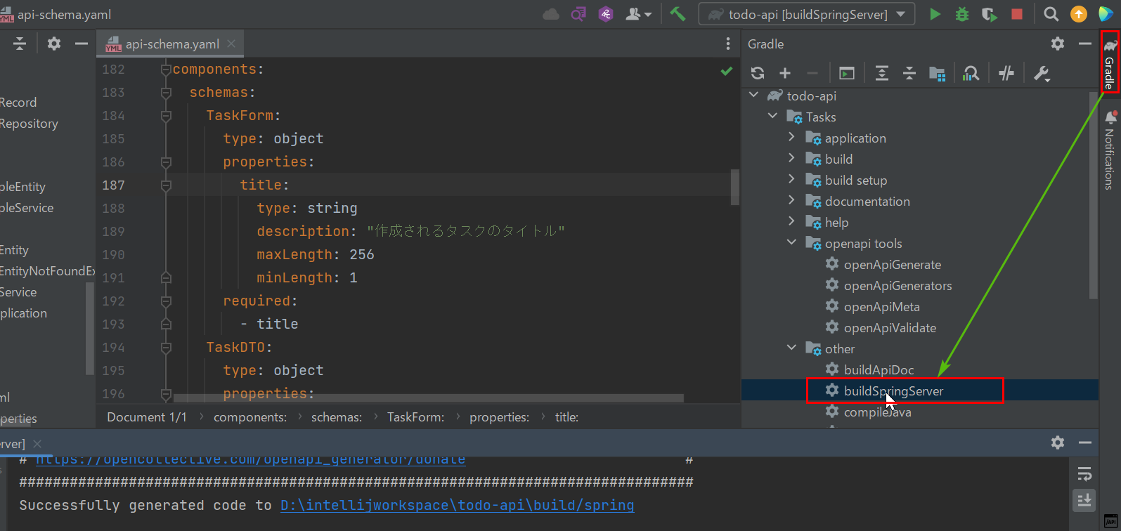

今度のscheamは「'404'」、「description: "Not Found"」で変えたので、
TaskEntityNotFoundExceptionというのが投げる必要があります。

todoapi/service/task/TaskServiceへ移動してコードを修正しましょう
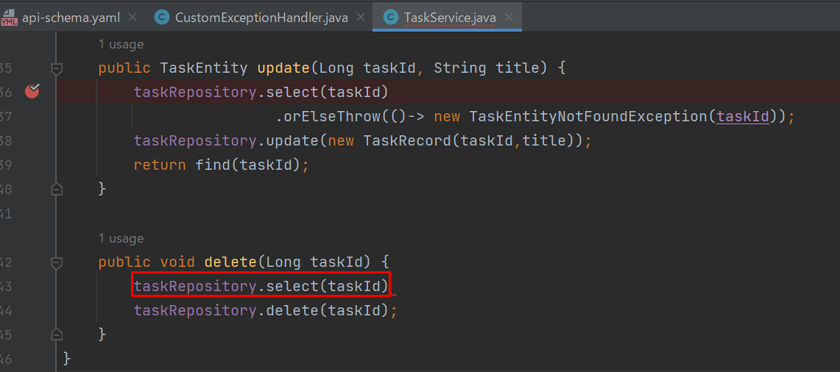

TaskRepositoryのselectメッソドに辿り着くと、Optional<TaskRecord>という戻り値が分かります

返されたOptional<TaskRecord>が空の場合、TaskEntityNotFoundExceptionという例外を投げます

TodoApiApplicationを再起動してPostmanでテストしてみると、成功になりました！
①前回で削除したid16のテスト結果
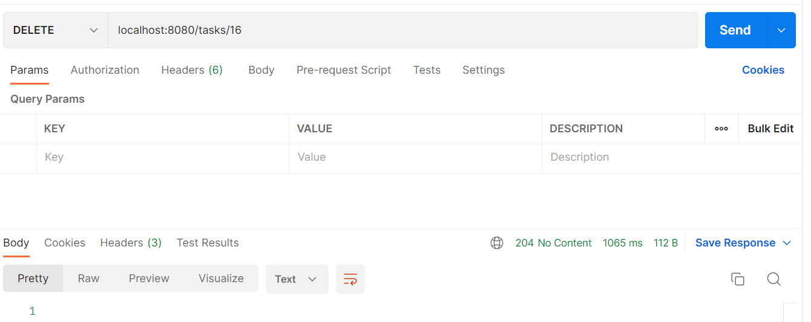

②再度実行してみると、無事に期待値が出ました

